Sheet1
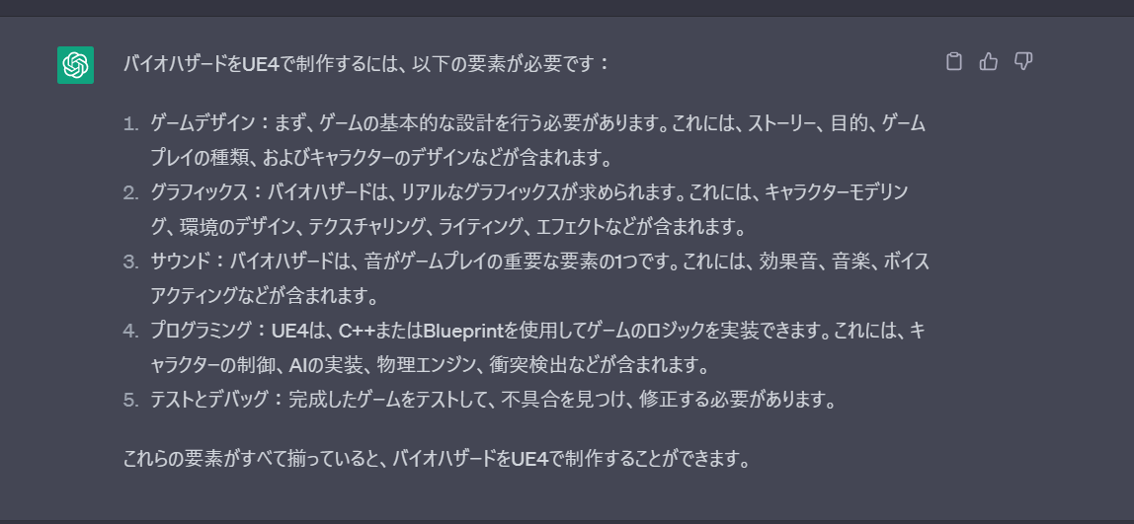
担当 |  |  | 必要layers | 必要バイオ

髙橋 | 八木 | 宮 | プレイヤー（移動、インタラクト） ステージ（読み込み、ギミック） 演出（シェーダー等） 「敵（AI追跡足止め）」 サウンド（えぐい） | プレイヤー（アクション） エネミー（AI） ステージギミック サウンド

 |  |  | 必要

 |  |  | 